CHi.kw
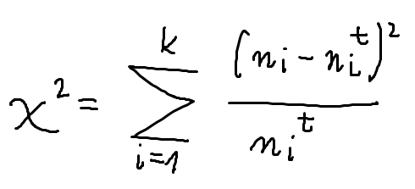
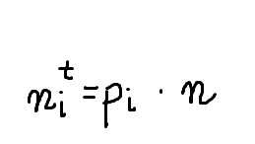
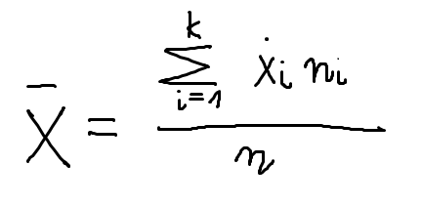
xmin | xmax | n | x środkowe | xśr(licznik) | xśr | S^2(licznik) | S^2
2 | 5 | 4 | 3.5 | 14 | 17.22 | 752.65 | 42.718103448
5 | 8 | 5 | 6.5 | 32.5 |  | 574.30 | S
8 | 11 | 23 | 9.5 | 218.5 |  | 1369.78 | 6.5359087699
11 | 14 | 12 | 12.5 | 150 |  | 267.03
14 | 17 | 33 | 15.5 | 511.5 |  | 97.31
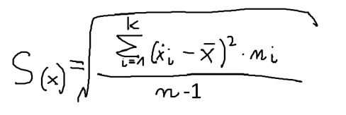
17 | 20 | 15 | 18.5 | 277.5 |  | 24.68
20 | 23 | 20 | 21.5 | 430 |  | 366.84
23 | 26 | 15 | 24.5 | 367.5 |  | 795.58
26 | 29 | 18 | 27.5 | 495 |  | 1903.23
 |  | 145 |  | 2496.50 |  | 6151.41

 |  |  |  | dystrybuanta |  | chi^2
xmin | xmax | n | u | F(u) | prawd. pi | nit | licznik | mianownik | wartość
2 | 5 | 4 | -1.8692 | 0.0308 | 0.0308 | 4.4651 | 0.2164 | 4.4651 | 0.048454762365
5 | 8 | 5 | -1.4102 | 0.0792 | 0.0484 | 7.0237 | 4.0954 | 7.0237 | 0.58308353553
8 | 11 | 23 | -0.9512 | 0.1707 | 0.0915 | 13.2685 | 94.7021 | 13.2685 | 7.1373654168
11 | 14 | 12 | -0.4922 | 0.3113 | 0.1405 | 20.3775 | 70.1818 | 20.3775 | 3.4440883869
14 | 17 | 33 | -0.0332 | 0.4867 | 0.1755 | 25.4428 | 57.1108 | 25.4428 | 2.2446710975
17 | 20 | 15 | 0.4258 | 0.6649 | 0.1781 | 25.8271 | 117.2262 | 25.8271 | 4.5388826317 |  | stopnie swobody | 6
20 | 23 | 20 | 0.8848 | 0.8119 | 0.1470 | 21.3148 | 1.7287 | 21.3148 | 0.08110332422 |  | chi^2 | 31.446282366
23 | 26 | 15 | 1.3438 | 0.9105 | 0.0986 | 14.3013 | 0.4882 | 14.3013 | 0.034134982202 |  | krytyczne | 0.99997917033
26 | 29 | 18 | 1.8028 | 0.9643 | 0.0538 | 7.8009 | 104.0213 | 7.8009 | 13.334498229
 |  |  |  |  |  | 139.8218 |  |  | 31.446282366 | <-wartość naszego testu

Kołmogorowa
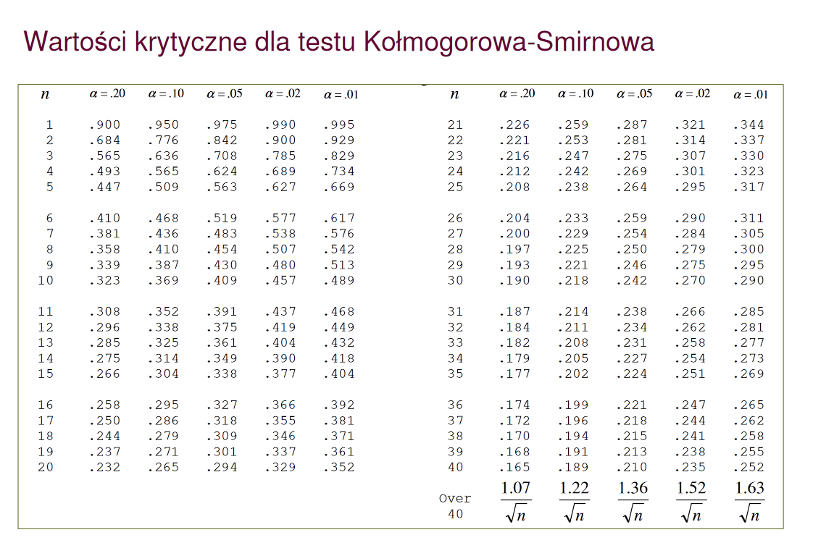
xmin | xmax | n | x środkowe | xśr(licznik) | xśr | S^2(licznik) | S^2
2 | 4 | 3 | 3 | 9 | 7.56 | 62.38 | 7.84
4 | 6 | 5 | 5 | 25 |  | 32.77 | S
6 | 8 | 6 | 7 | 42 |  | 1.88 | 2.8
8 | 10 | 4 | 9 | 36 |  | 8.29
10 | 12 | 7 | 11 | 77 |  | 82.84
 |  | 25 |  | 189 |  | 188.16

xmin | xmax | n | nskumulowana | F(x) | u | F(u) | F(x)-F(u) | |F(x)-F(u)|
2 | 4 | 3 | 3 | 0.12 | -1.2714285714 | 0.10178811177 | 0.018211888226 | 0.02 |  | lambda emp. | 0.44119952238
4 | 6 | 5 | 8 | 0.32 | -0.55714285714 | 0.28871491401 | 0.03128508599 | 0.03 |  | lambda kryt | 0.264 | <-odczytane
6 | 8 | 6 | 14 | 0.56 | 0.15714285714 | 0.56243386899 | -0.0024338689878 | 0.00
8 | 10 | 4 | 18 | 0.72 | 0.87142857143 | 0.80823990448 | -0.088239904477 | 0.09 | bo max
10 | 12 | 7 | 25 | 1 | 1.5857142857 | 0.94359793148 | 0.056402068517 | 0.06

ShapiroWilka
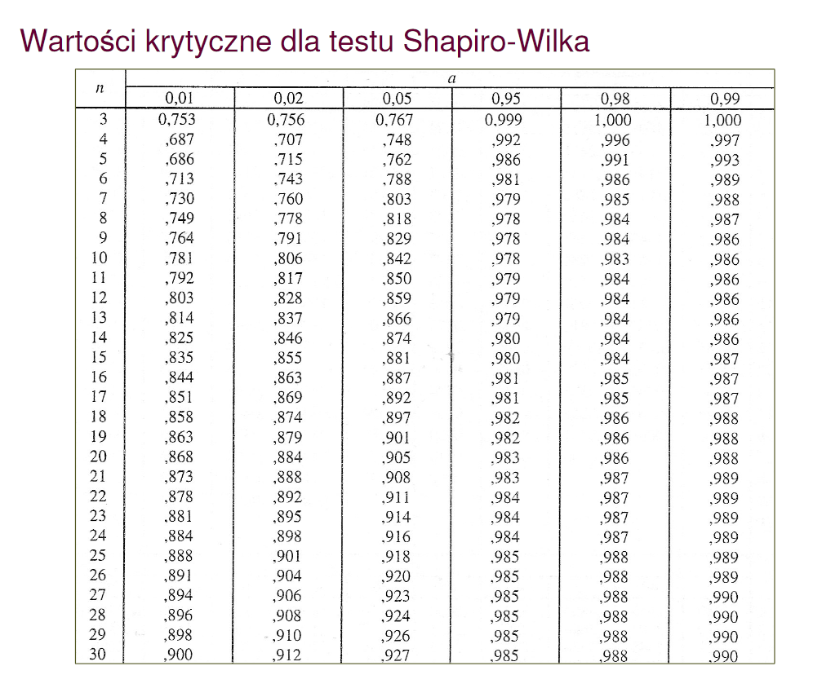
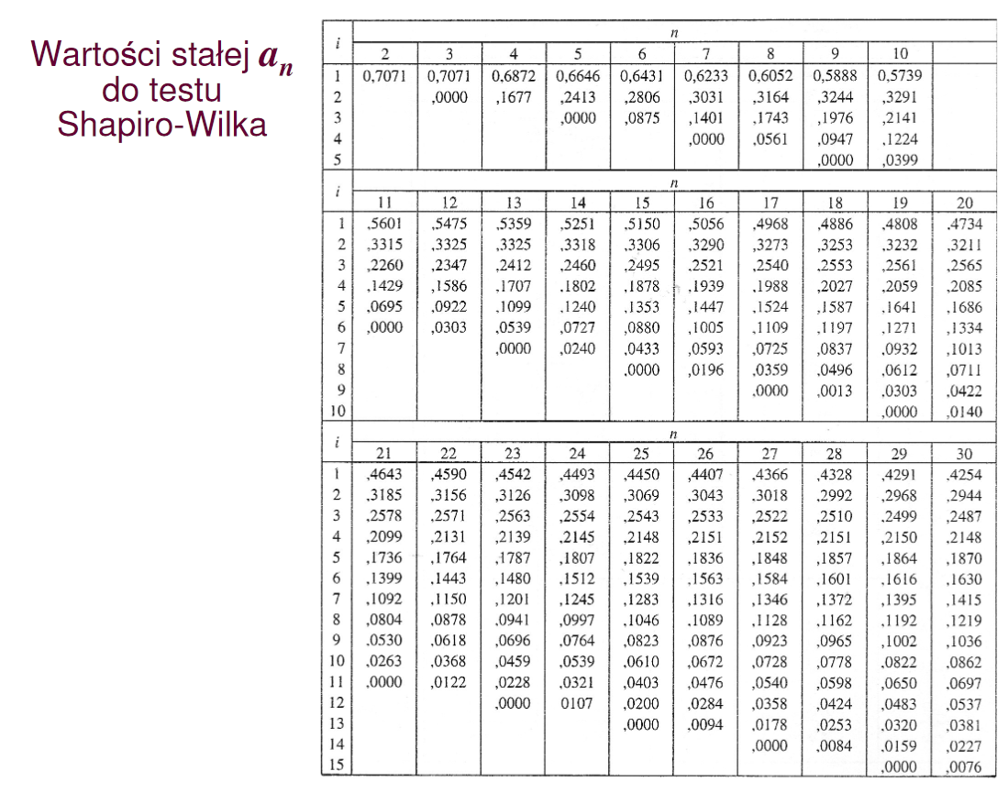
n | X |  | w(mianownik)
1 | 12.4 |  | 48.7792
2 | 14.2 |  | 26.8760
3 | 14.9 |  | 20.1081
4 | 15.6 |  | 14.3202
5 | 16.1 |  | 10.7860
6 | 16.8 |  | 6.6781
7 | 17.3 |  | 4.3439
8 | 17.9 |  | 2.2029
9 | 18.2 |  | 1.4024
10 | 18.6 |  | 0.6150
11 | 19.3 |  | 0.0071
12 | 19.7 |  | 0.0997
13 | 20.4 |  | 1.0318
14 | 21.9 |  | 6.3292
15 | 22.8 |  | 11.6676
16 | 23.7 |  | 18.6260
17 | 25.2 |  | 33.8234
18 | 25.9 |  | 42.4555
19 | 27.4 |  | 64.2529
x(srednia) | 19.384210526 | suma | 314.4053

 |  |  |  |  | wempi | 0.97174163579
 |  |  |  |  | wkryty | 0.901

i=n/2 | xn-i+1 | x(i) | ai(n) | w(liczniek)
1 | 27.4 | 12.4 | 0.4808 | 7.212
2 | 25.9 | 14.2 | 0.3232 | 3.78144
3 | 25.2 | 14.9 | 0.2561 | 2.63783
4 | 23.7 | 15.6 | 0.2059 | 1.66779
5 | 22.8 | 16.1 | 0.1641 | 1.09947
6 | 21.9 | 16.8 | 0.1271 | 0.64821
7 | 20.4 | 17.3 | 0.0932 | 0.28892
8 | 19.7 | 17.9 | 0.0612 | 0.11016
9 | 19.3 | 18.2 | 0.0303 | 0.03333
 |  |  | kwadrat sumy | 305.52068472

